1. Lista de comprobación del di
Lista de comprobación y resultados de las pruebas: pruebas de diseño

№ | Descripción de la supervisión | Estado de la prueba para Versión del navegador 1 Google Chrome, resolución de pantalla 800x600 | Estado de la prueba para Versión del navegador 2 Firefox, resolución de pantalla 1920x1080 | Enlace al informe de errores | EJEMPLO Versión del navegador 1 Google Chrome, resolución de pantalla 800x600 Versión 144.0.7559.133 (Build oficial) (64 bits) Google Chrome, resolución de pantalla 800x600 | EJEMPLO Versión del navegador 2 Firefox, resolución de pantalla 1920x1080 Versión 147.0.3 (64-bits) Firefox, resolución de pantalla 1920x1080
1 | El estado inicial del formulario de pedido: se elige la tarifa "Casual" y los campos "Agregar licencia de conducir" y "Método de pago" están vacíos. | APROBADO | APROBADO |  | 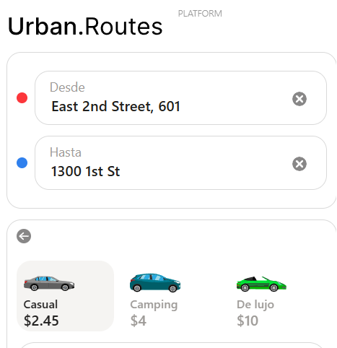 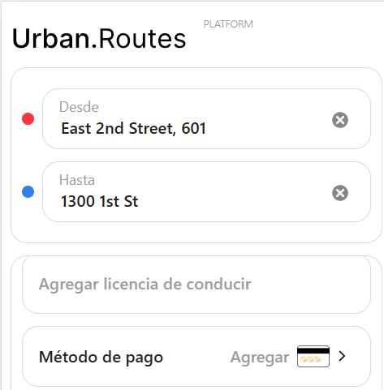 | 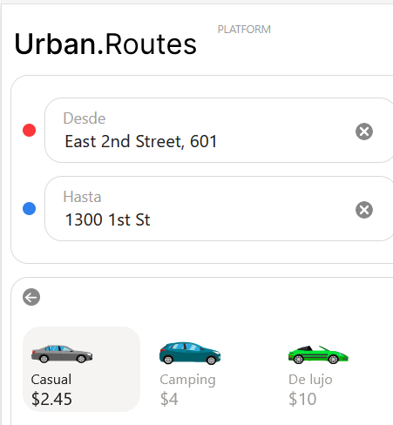
2 | Hay tres tarifas disponibles: "Casual", "Camping" y "De lujo", por default está seleccionado "Casual". | APROBADO | APROBADO |  | 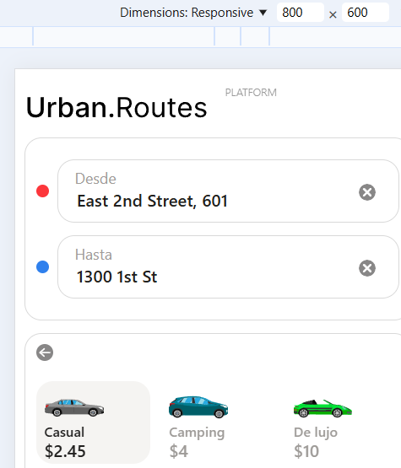 | 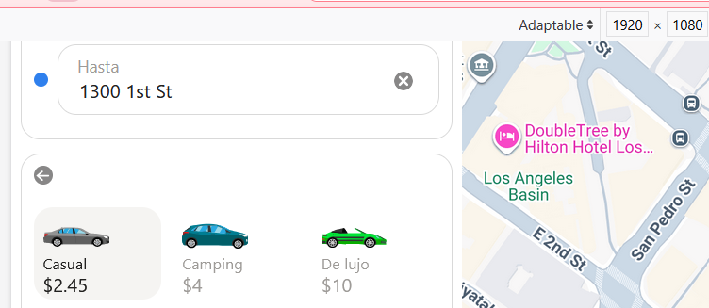
3 | Campos "Desde" y "Hasta" con posibilidad de eliminar con X | APROBADO | APROBADO |  | 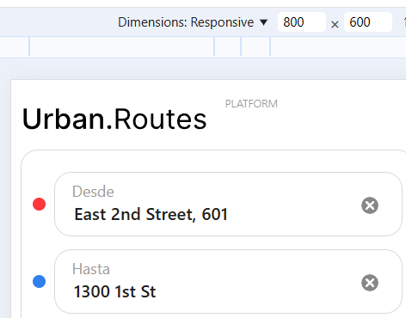 | 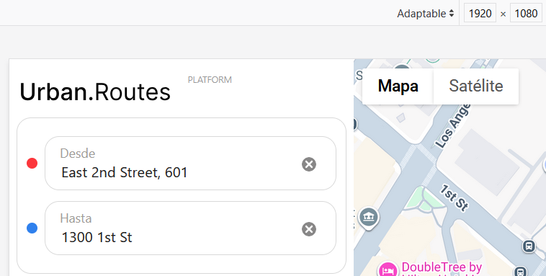
4 | Ortografía general en todo el formulario (títulos, botones, mensajes) sin errores | APROBADO | APROBADO |  | 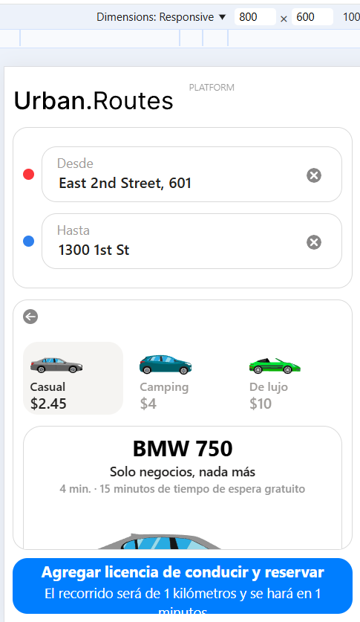 | 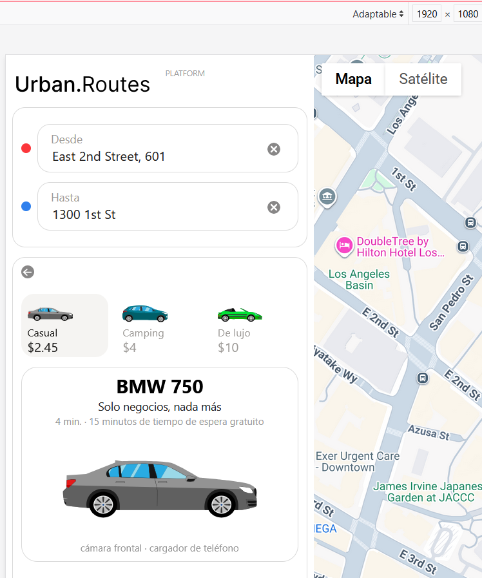
5 | Mapa debe estar centrado, mostrar ruta azul | APROBADO | NO APROBADO El mapa no está centrado y la ruta se muestra incompleta | ERROR_1 | 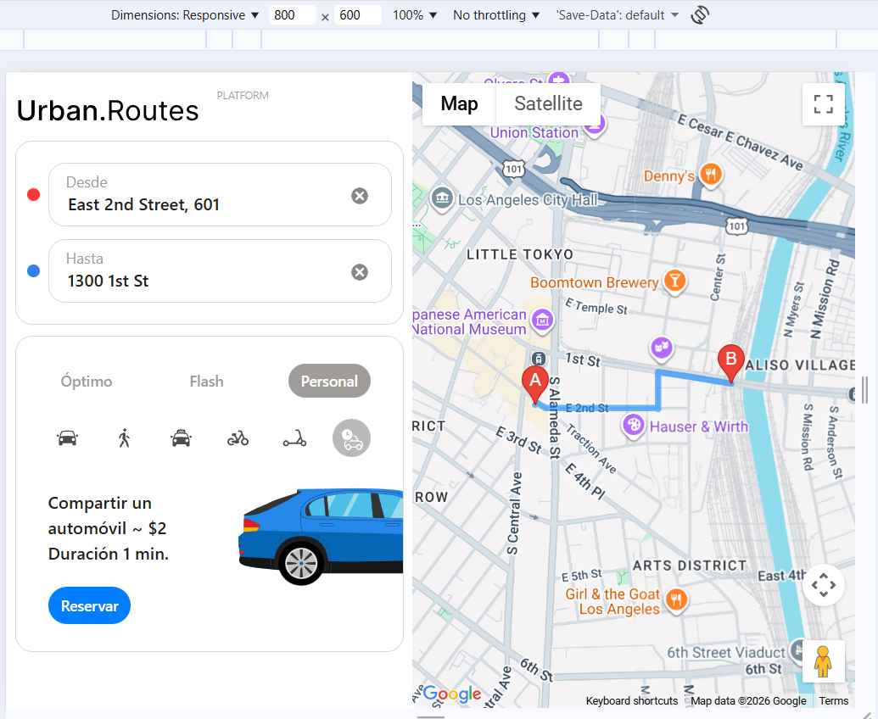 | 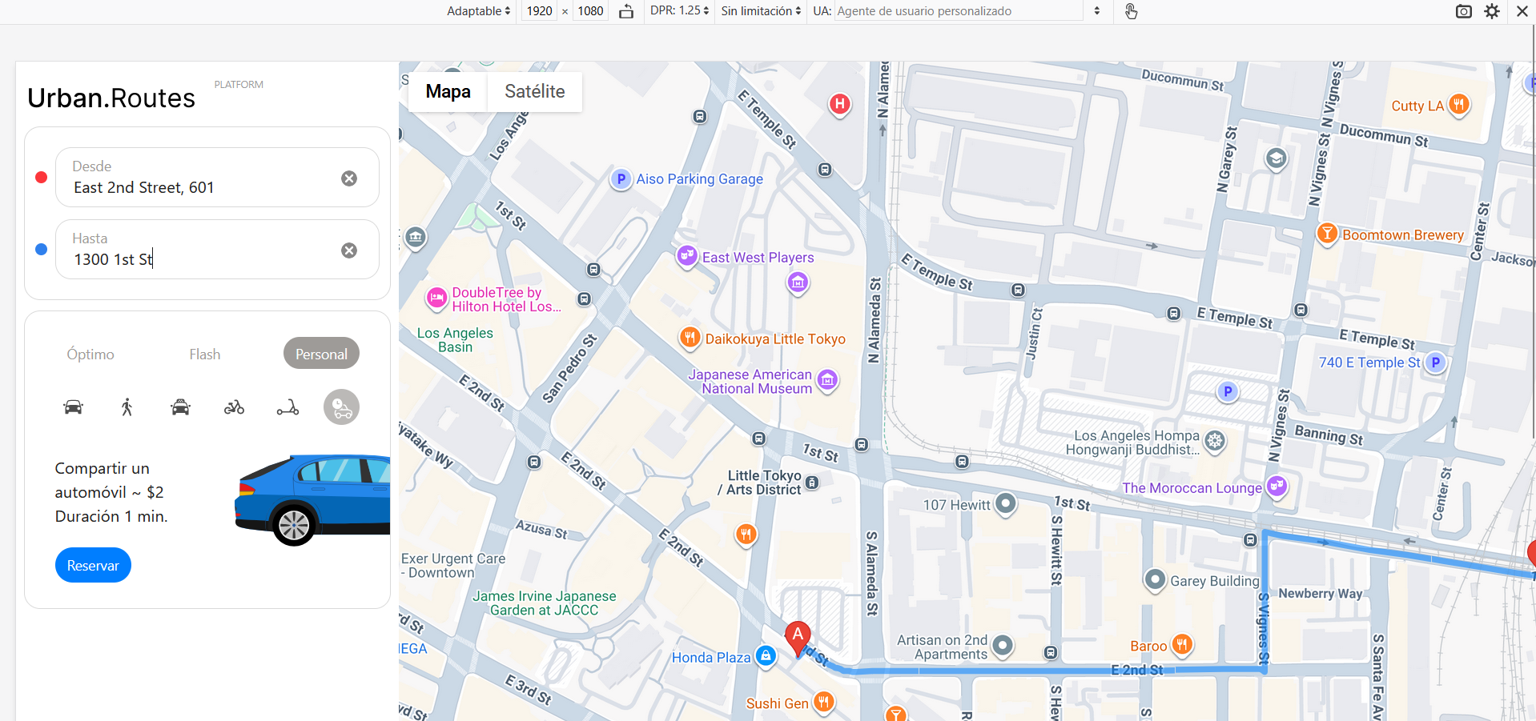
6 | Vehículos como íconos se muestran en el mapa | NO APROBADO No se muestran vehículos como íconos en el mapa | NO APROBADO No se muestran vehículos como íconos en el mapa | ERROR_2
7 | Ventana "¿Seguro que quieres cancelar el viaje?" debe tener título exacto y botones Aceptar/Cancelar | NO APROBADO No se abre ventana de confirmación para cancelar el viaje | NO APROBADO No se abre ventana de confirmación para cancelar el viaje | ERROR_3 | 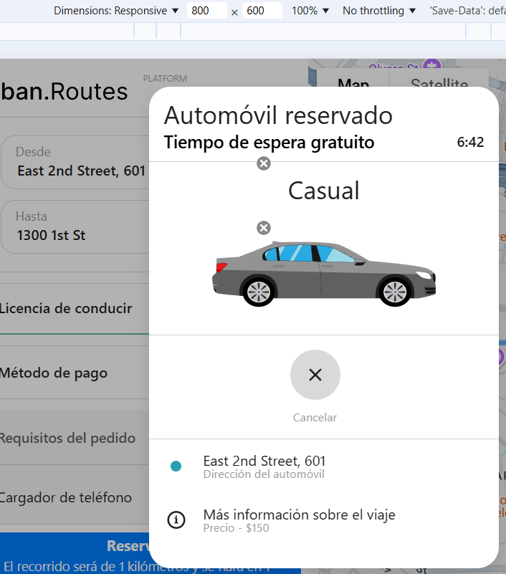 | 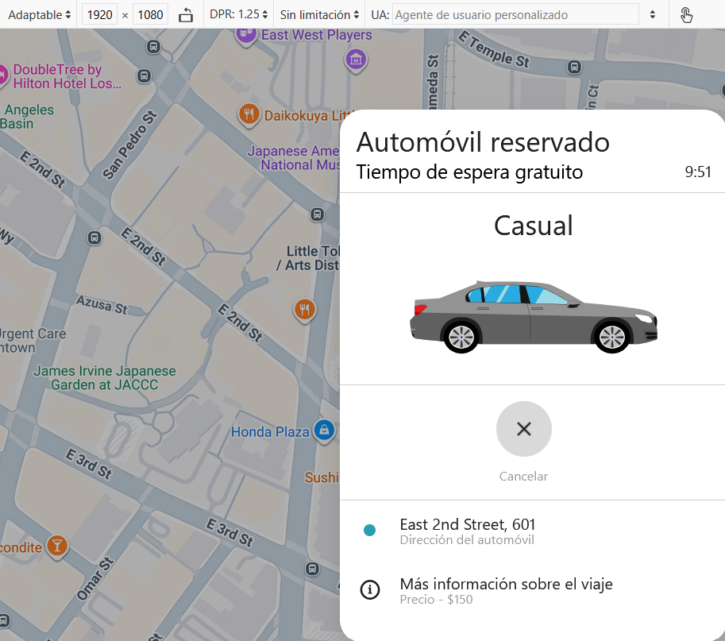
8 | Ventana "Viaje Cancelado" | NO APROBADO No se muestra la ventana con el mensaje "Viaje Cancelado" | NO APROBADO No se muestra la ventana con el mensaje "Viaje Cancelado" | ERROR_4
9 | Ventana "Automóvil reservado" en la pantalla aparecerá la ventana con el encabezado "Automóvil reservado". Dentro de la misma, figuran la marca, el número de placa del vehículo, el ícono y la dirección del automóvil, el precio del viaje y el temporizador que muestra el tiempo de espera gratuito. | NO APROBADO Falta el modelo y placa del vehículo | NO APROBADO Falta el modelo y placa del vehículo | ERROR_5
10 | Botón "Reservar" debe tener texto con distancia y minutos, color azul, habilitado cuando todo esta ingresado | NO APROBADO Se corta el texto de la última fila (minutos) | APROBADO | ERROR_6 |  | 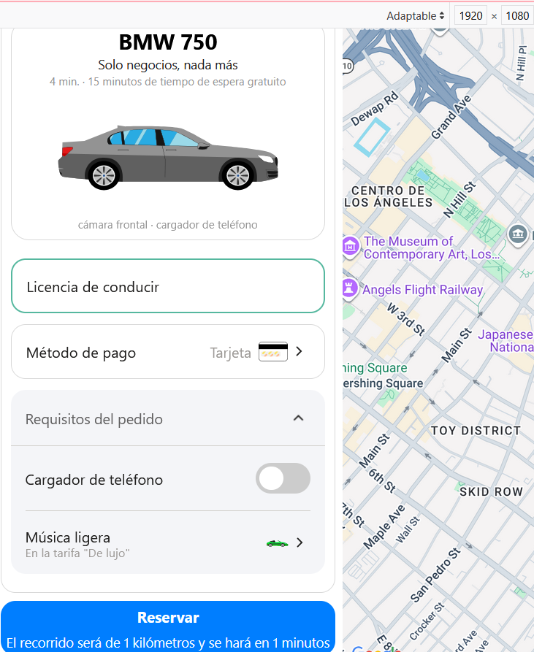

2. Lista de comprobación de "Mé
Lista de comprobación y resultados de las pruebas: prueba de las ventanas "Método de pago" y "Agregar tarjeta"

№ | Descripción de la supervisión | Estado de la versión 1 | Enlace al informe de errores | Estado de la prueba para Versión del navegador 1 Google Chrome, resolución de pantalla 800x600
1 | Al hacer clic en el campo Método de pago, se abre la ventana "Método de pago". | APROBADO |  | 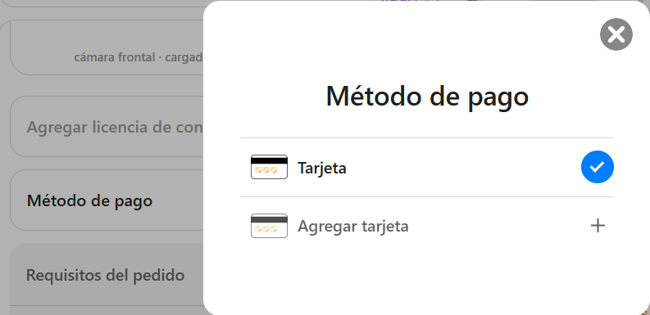
2 | En la ventana "Método de pago", al hacer clic en el botón gris con una X, se cierra la ventana. | APROBADO
3 | Al hacer clic en el botón Agregar tarjeta, se abre la ventana "Agregar tarjeta" | APROBADO |  | 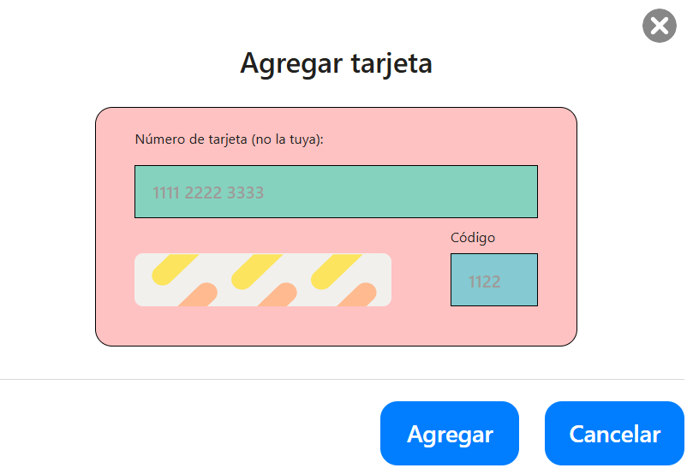
4 | Al hacer clic en el botón gris X en la ventana "Agregar tarjeta", se cierra la ventana. | APROBADO
5 | Al hacer clic en el botón Cancelar, en la ventana "Agregar tarjeta" se cierra la ventana | APROBADO |  | 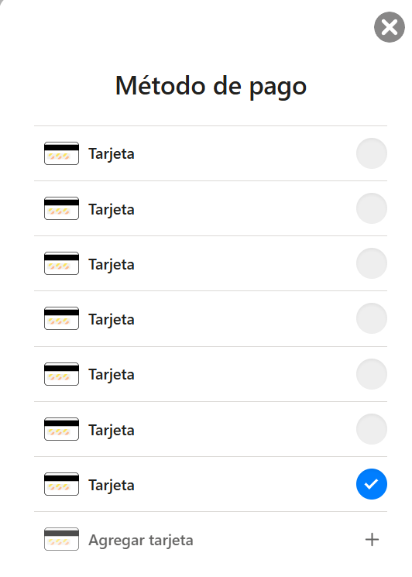
6 | Los campos Número de tarjeta y Código en la ventana "Agregar tarjeta" por defecto está vacío. | APROBADO |  | 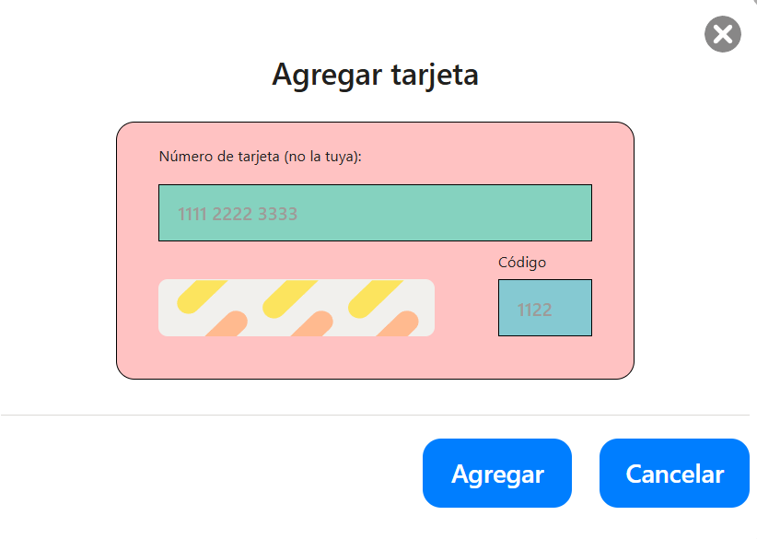
7 | En la ventana "Agregar tarjeta" en el campo "Número de tarjeta", los espacios se añaden automáticamente cuando se introduce el número y pierde el foco | NO APROBADO No se añaden los espacios y el foco se pierde | ERROR_7 | 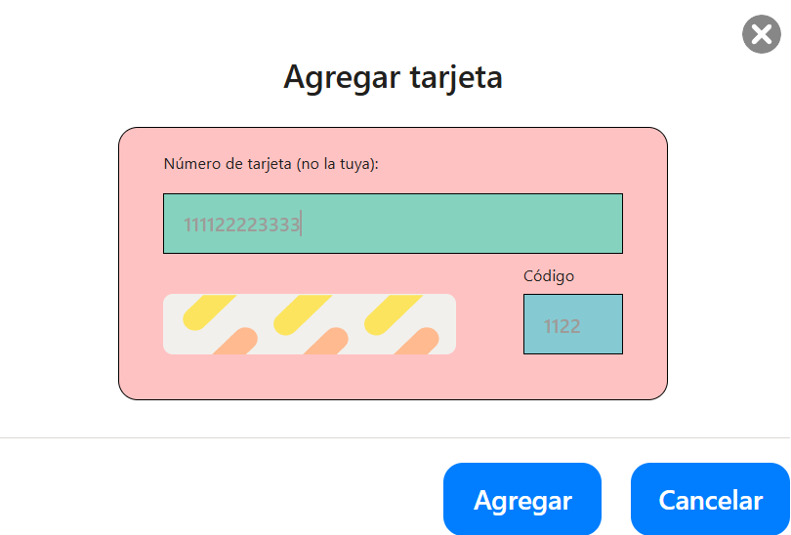
8 | Ingresar en el campo "Número de tarjeta" 12 dígitos en la ventana "Agregar tarjeta" 1111 2222 3333 (Clase válida) | APROBADO
9 | Ingresar en el campo "Número de tarjeta" 13 dígitos en la ventana "Agregar tarjeta" 1111 2222 33334 (Clase inválida) | NO APROBADO No valida | ERROR_8 | 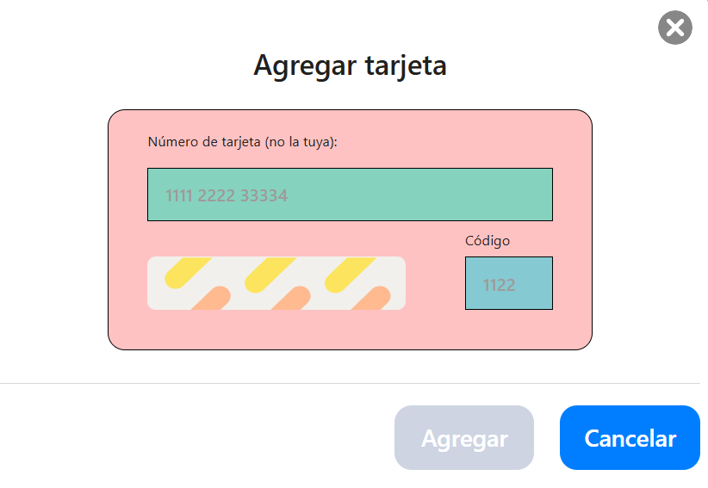
10 | Ingresar en el campo "Número de tarjeta" 11 dígitos en la ventana "Agregar tarjeta" 1111 2222 333 (Clase inválida) | NO APROBADO No valida | ERROR_9 | 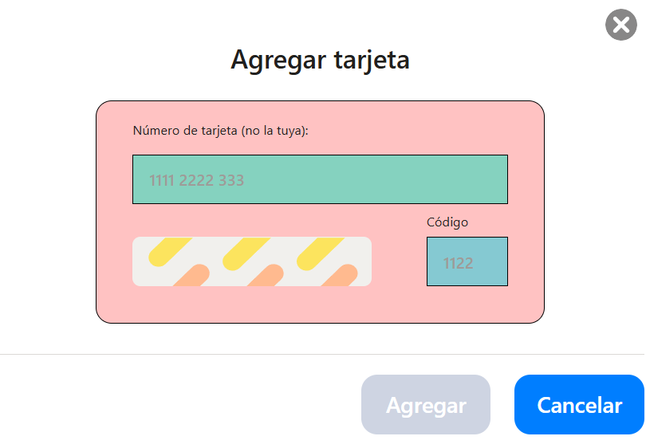
11 | Ingresar en el campo "Número de tarjeta" letras en la ventana "Agregar tarjeta" aaaa bbbb cccc (Clase inválida) | NO APROBADO No valida | ERROR_10 | 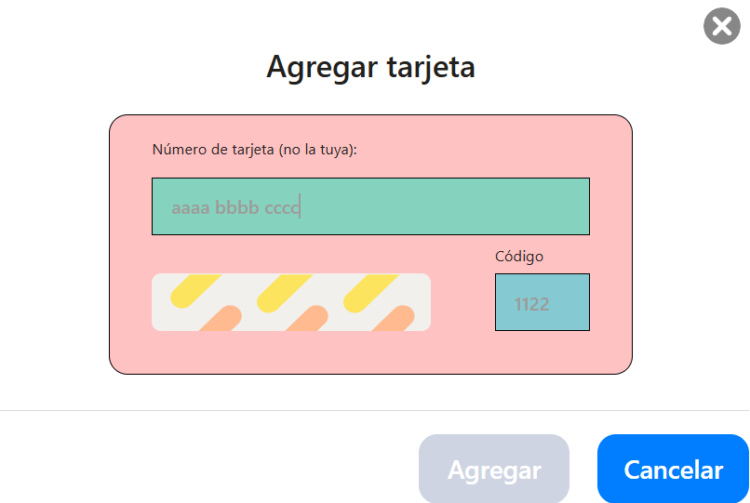
12 | Ingresar en el campo "Número de tarjeta" caracteres especiales en la ventana "Agregar tarjeta" #### $$$$ %%%% (Clase inválida) | NO APROBADO No valida | ERROR_11 | 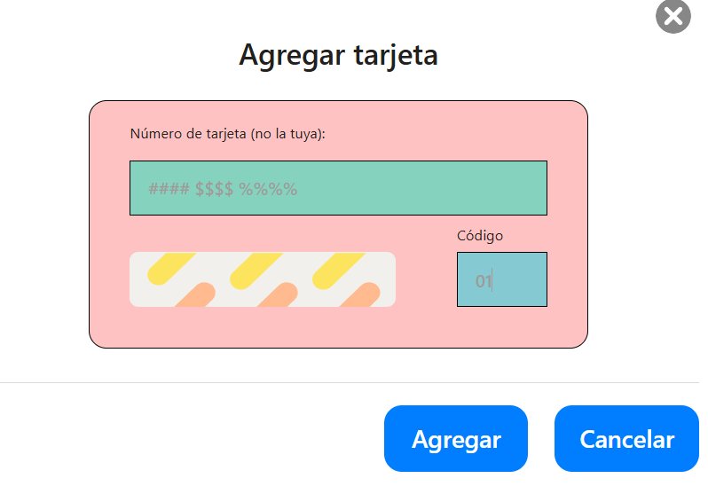
13 | Validar campo vacío en el campo "Número de tarjeta" en la ventana "Agregar tarjeta" (Clase inválida) | NO APROBADO No valida | ERROR_12 | 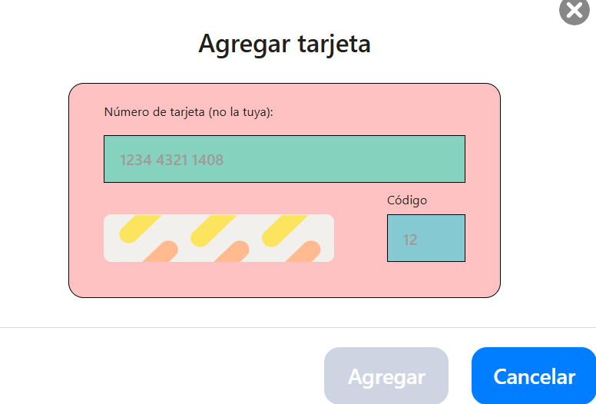
14 | Validar al dar clic en el botón "Agregar" cuando hay datos inválidos en el campo "Número de tarjeta" en la ventana "Agregar tarjeta" | APROBADO
15 | Validar al dar clic en el botón "Cancelar" en la ventana "Agregar tarjeta" | APROBADO
16 | Ingresar en el campo "Código" el valor 01 en la ventana "Agregar tarjeta" (Clase válida) | APROBADO |  | 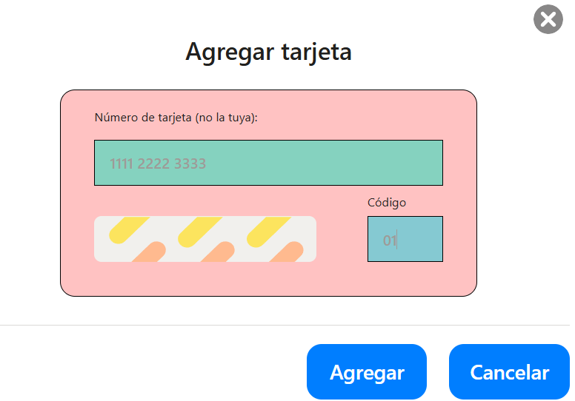
17 | Ingresar en el campo "Código" el valor 99 en la ventana "Agregar tarjeta" (Clase válida) | APROBADO |  | 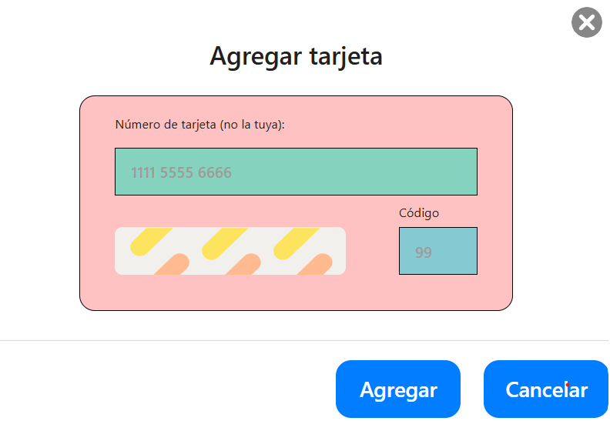
18 | Ingresar en el campo "Código" el valor 00 en la ventana "Agregar tarjeta" (Clase inválida) | NO APROBADO No valida | ERROR_13 | 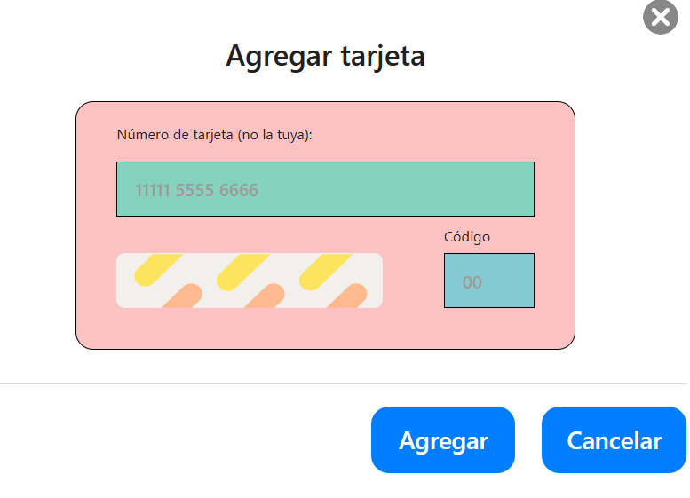
19 | Ingresar en el campo "Código" el valor 100 en la ventana "Agregar tarjeta" (Clase inválida) | NO APROBADO No valida | ERROR_14 | 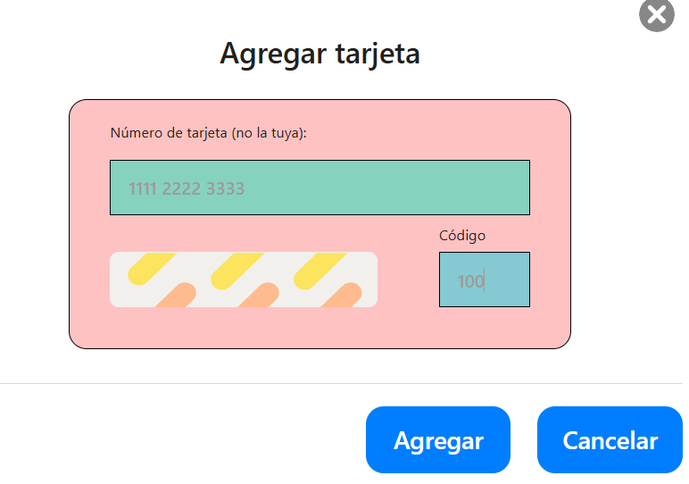
20 | Ingresar en el campo "Código" el valor 02 en la ventana "Agregar tarjeta" (Clase válida) | APROBADO |  | 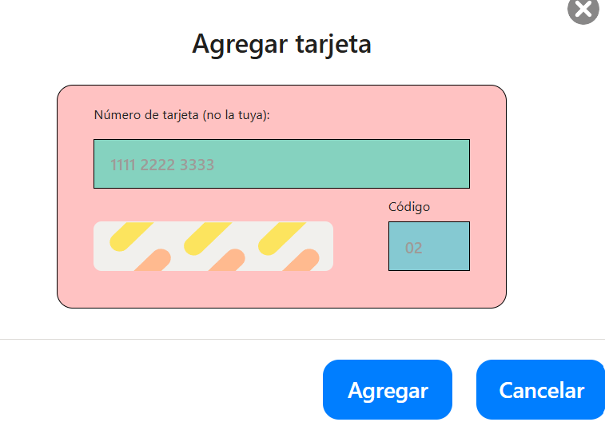
21 | Ingresar en el campo "Código" el valor 98 en la ventana "Agregar tarjeta" (Clase válida) | APROBADO |  | 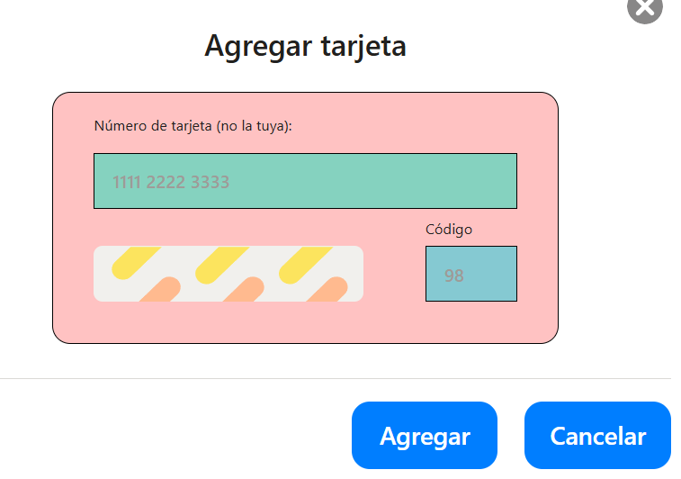
22 | No ingresar nada en el campo "Código" (vacío) en la ventana "Agregar tarjeta" | APROBADO |  | 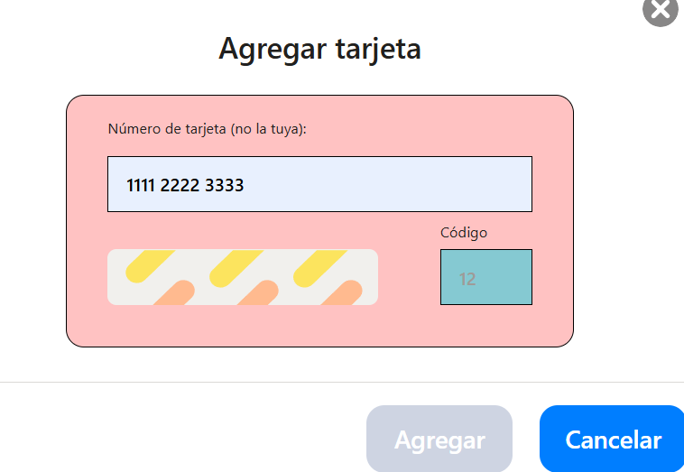
23 | Ingresar en campo "Código" caracteres especiales ## en la ventana "Agregar tarjeta" | NO APROBADO No valida | ERROR_15 | 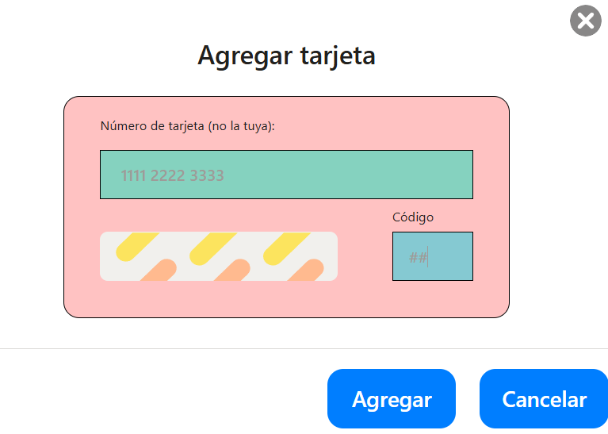
24 | Ingresar en campo "Código" letras aa en la ventana "Agregar tarjeta" | NO APROBADO No valida | ERROR_16 | 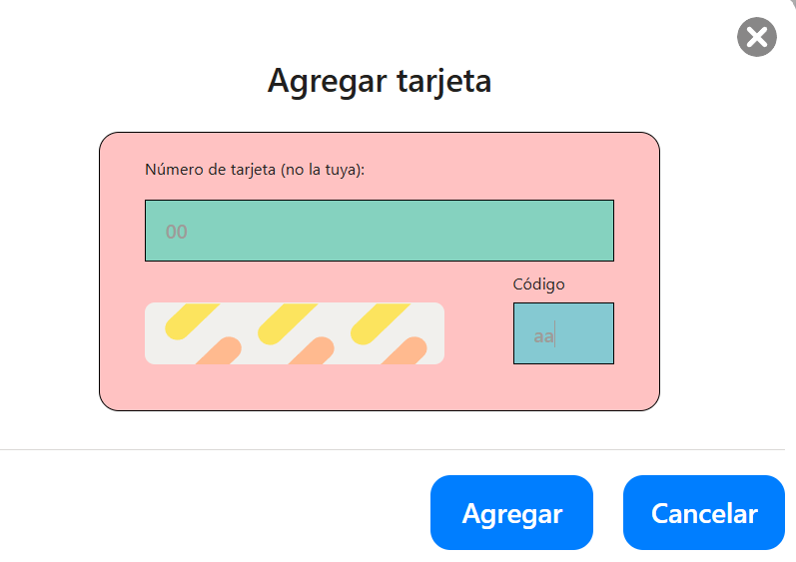
25 | Validar cuando se agrega una tarjeta, la interfaz muestra los 4 últimos dígitos de su número en la ventana "Agregar tarjeta" | NO APROBADO Se visualizan todos los números ingresados de tarjetas anteriores | ERROR_17 | 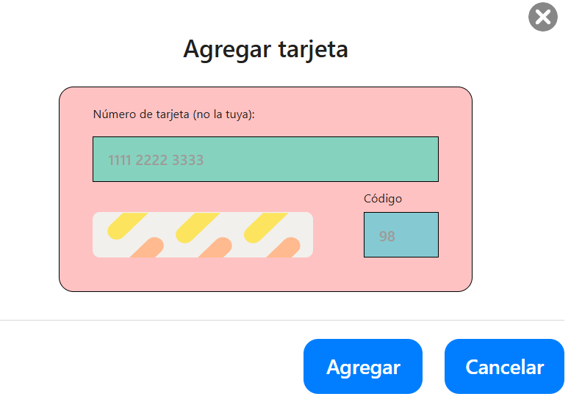
26 | Validar botón "Agregar" cuando se ingresan los dos campos "Número de tarjeta" y "Código" válidos | APROBADO
27 | Validar botón "Agregar" cuando se ingresan los dos campos "Número de tarjeta" y "Código" inválidos | NO APROBADO Permite Agregar tarjeta con datos inválidos | ERROR_18 | 